Sequence
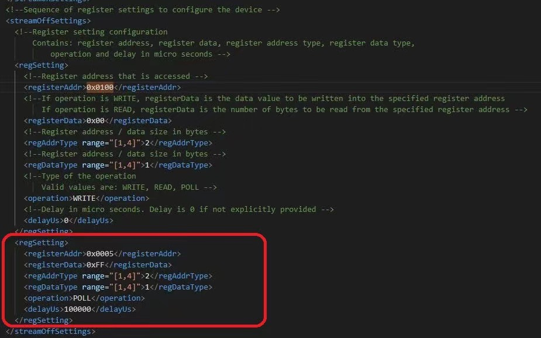
* Initial Sequence
MCLK = 24Mhz
//Initialization-24 |  |  | 新项目建议增加streaming off check的代码，如下，为了解决没有真正streaming off就使用新的命令引发报错：0x0005=0xFF，表示真正进入SW standby。
//Address | Data (Hex)
//TnP |  | // TnP setting | MTK平台参考如下代码
//Global |  | // Analog setting
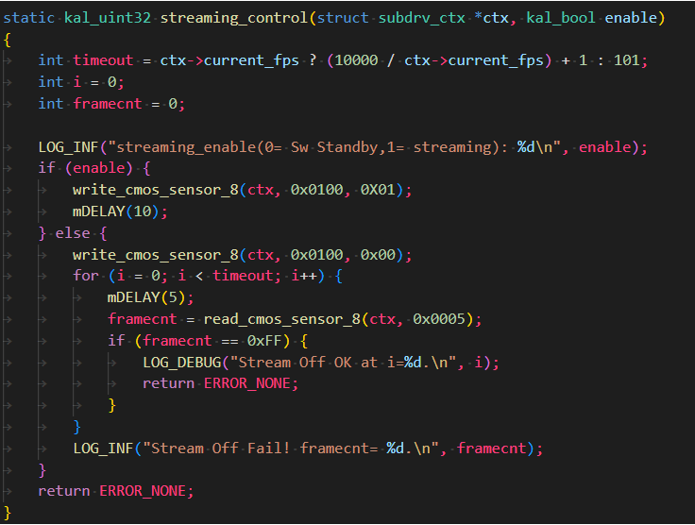
//Remosaic |  | // Remosaic Setting (For Full Remosaic)
//Mode |  | // Mode setting
0100 | 0100 | // Streaming on

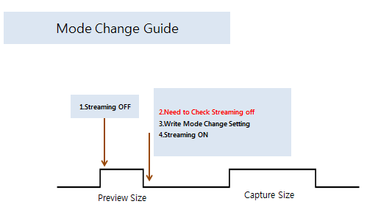

[How to Check Streaming off] Please check 0x0005 if this value is 0xff, it means streaming off

 |  |  | 高通平台参考如下代码

